Blad1
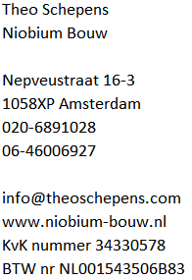

Darren Carter
Hoofddorp
Factuur

Datum |  | 2024-08-27
Factuur nummer |  | 20240062

Meerwerk 2

Beschrijving | Uren | Prijs | Bedrag excl. BTW
Meerwerk 2. Badkraan afstellen | 2 | € 55.00 | € 110.00

Totaal excl. BTW |  |  | € 110.00
21% BTW |  |  | € 23.10
Totaal Incl. 21% BTW |  |  | € 133.10

Gelieve het bedrag per heden over te maken naar bank rekeningnummer NL09 INGB 0008 4080 12 tav Theo Schepens

